mydata_tab
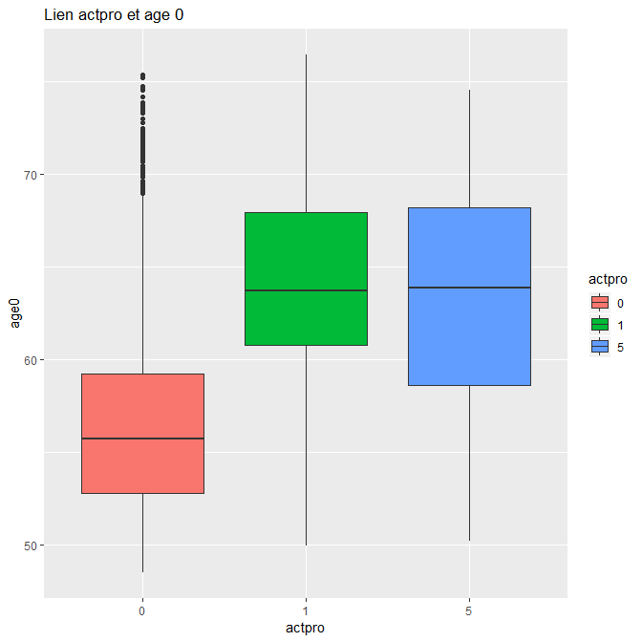
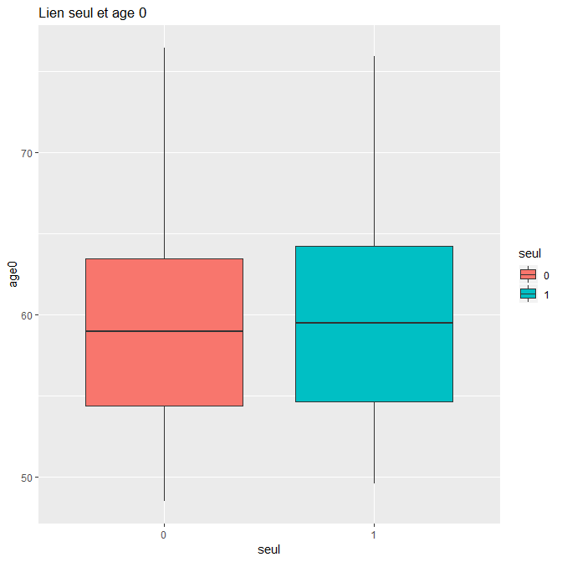
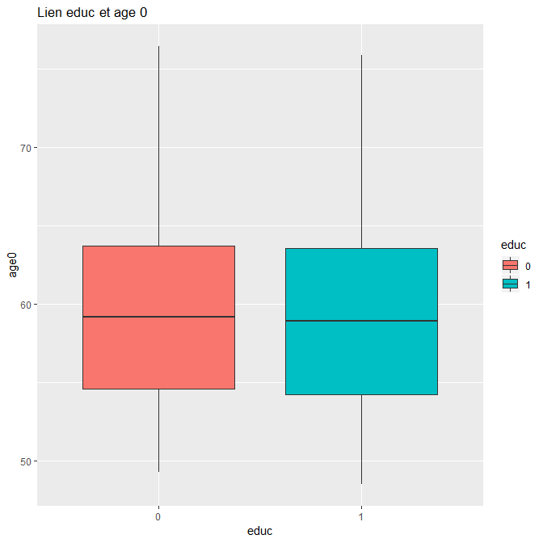
Le jeu de donées mydata contient 10157 individus et 16 variables.
 | 1- Deux variables d'identifications : `nepp3`et `n__ipc`
 | 2-La date de naissance du sujet : `datnaiss`
 | 3-La date d'inclusion du sujet `datinclu`
 | 4-l'âge du sujet : `age0`
 | 5-Le sexe du sujet: `sexe` : 0 pour les femmes, 1 pour les hommes
 | 6-L'année des test medicaux `anexam` (ne pas s'étendre, variable catégorielle)
 | 7-La periode du sujet `periode` (correspond à une modif dans le questionnaire d'inclusion, ne pas s'étendre)
 | 8-Être seul `seul` (0 pour non et 1 pour oui)
 | 9-La catégorie socio prof `csp` (4 catégories)
 | 10-Fin de travail depuis x années, `end_work_time` (echelle de 1 à 5)
 | 11-Encore en activité pro ? `actpro` (0:travail, 1 ne travaille plus, 5: n'a jamais travaillé)
 | 12-Niveau d'éducation èduc_level`(6 catégories)
 | 13-Eduction èduc` (depend de la prec, 0 pour non (moins de lmd) 1 pour oui)
 | 14- Santé perçue par les patients `srh` (echelle de 1 à 10)
 | 15-Score de santé `srh_score` (0 si en dessous ou égal à 5, 1 sinon)

On cherche un lien entre la santé perçue et le fait de travailler ou non en ajustant sur les autres variables

Données Manquantes (NA)

"nepp3" | "n__ipc" | "datnaiss" | "datinclu" | "age0" | "sexe" | "anexam" | "periode" | "couple" | "csp" | "end_work_time" | "actpro" | "educ_level" | "educ" | "srh" | "srh_score"
0 | 0 | 0 | 0 | 0 | 0 | 0 | 0 | 42 | 30 | 1 | 1 | 108 | 108 | 26 | 26

 |  | id educ_level | id srh | id end_work_time | id csp | id seul
 |  | 127 | 823 | 823 | [1,] 823 | 437
 |  | 247 | 8569 |  | [2,] 3094 | 459
 |  | 332 | 8583 |  | [3,] 5265 | 823
 |  | 459 | 8602 |  | [4,] 5363 | 862
 |  | 700 | 8608 |  | [5,] 5369 | 2376
 |  | 702 | 8610 |  | [6,] 5370 | 2615
 |  | 820 | 8611 |  | [7,] 5672 | 2763
 |  | 823 | 8622 |  | [8,] 5947 | 3472
 |  | 842 | 8629 |  | [9,] 6010 | 3651
 |  | 860 | 8753 |  | [10,] 6286 | 4678
 |  | 1238 | 8777 |  | [11,] 6383 | 4681
 |  | 1363 | 8891 |  | [12,] 6417 | 4698
 |  | 1440 | 8929 |  | [13,] 6818 | 4950
 |  | 1441 | 8974 |  | [14,] 7947 | 5077
 |  | 1476 | 8978 |  | [15,] 8569 | 5435
 |  | 1526 | 8990 |  | [16,] 8583 | 6021
 |  | 1691 | 9011 |  | [17,] 8608 | 6139
 |  | 1749 | 9188 |  | [18,] 8609 | 6824
 |  | 1780 | 9322 |  | [19,] 8610 | 8018
 |  | 1791 | 9324 |  | [20,] 8611 | 8569
 |  | 1820 | 9334 |  | [21,] 8629 | 8583
 |  | 1929 | 9353 |  | [22,] 8753 | 8608
 |  | 1957 | 9379 |  | [23,] 8777 | 8610
 |  | 2091 | 9499 |  | [24,] 8891 | 8611
 |  | 2225 | 9533 |  | [25,] 8974 | 8629
 |  | 2284 | 9714 |  | [26,] 9188 | 8753
 |  | 2298 |  |  | [27,] 9322 | 8777
 |  | 2431 |  |  | [28,] 9324 | 8891
 |  | 2457 |  |  | [29,] 9334 | 8974
 |  | 2466 |  |  | [30,] 9353 | 8975
 |  | 2492 |  |  |  | 9188
 |  | 2605 |  |  |  | 9251
 |  | 2613 |  |  |  | 9311
 |  | 2749 |  |  |  | 9322
 |  | 3127 |  |  |  | 9324
 |  | 3141 |  |  |  | 9334
 |  | 3419 |  |  |  | 9353
 |  | 3448 |  |  |  | 9365
 |  | 3484 |  |  |  | 9405
 |  | 3518 |  |  |  | 9647
 |  | 3521 |  |  |  | 9689
 |  | 3523 |  |  |  | 9748
 |  | 3549
 |  | 3560
 |  | 3565
 |  | 3568
 |  | 3613
 |  | 3725
 |  | 3921
 |  | 4082
 |  | 4534
 |  | 4601
 |  | 4698
 |  | 4876
 |  | 5029
 |  | 5112
 |  | 5154
 |  | 5245
 |  | 5255
 |  | 5271
 |  | 5367
 |  | 5514
 |  | 5531
 |  | 5633
 |  | 5634
 |  | 5833
 |  | 5993
 |  | 5998
 |  | 6050
 |  | 6379
 |  | 6583
 |  | 6856
 |  | 6860
 |  | 6879
 |  | 7087
 |  | 7089
 |  | 7110
 |  | 7237
 |  | 7359
 |  | 7548
 |  | 7551
 |  | 7951
 |  | 8006
 |  | 8378
 |  | 8380
 |  | 8390
 |  | 8506
 |  | 8569
 |  | 8583
 |  | 8608
 |  | 8610
 |  | 8611
 |  | 8629
 |  | 8753
 |  | 8777
 |  | 8891
 |  | 8971
 |  | 8974
 |  | 9000
 |  | 9065
 |  | 9188
 |  | 9251
 |  | 9274
 |  | 9322
 |  | 9324
 |  | 9334
 |  | 9353
 |  | 10131

Finalement, i y a 155 sujets à exclure :
 | A exclure (identifiants) |  | biais de selection potentiel
 | [1,] 127 |  | distribition exlu non exclu
 | [2,] 247
 | [3,] 332
 | [4,] 459 | Données exclus
 | [5,] 700
 | [6,] 702 | Sexe Exclus | 0 | 1 | Total | Sexe non exclus (data_no_NA) |  | 0 | 1 | Total
 | [7,] 820 |  | 63 | 92 | 155 |  |  | 3,904 | 6098 | 10,002
 | [8,] 823 |  | 40.64516129 | 59.35483871 | 100 |  |  | 39.032193561 | 60.967806439 | 100
 | [9,] 842
 | [10,] 860
 | [11,] 1238 | Age Exclus |  |  |  | Age data_no_NA
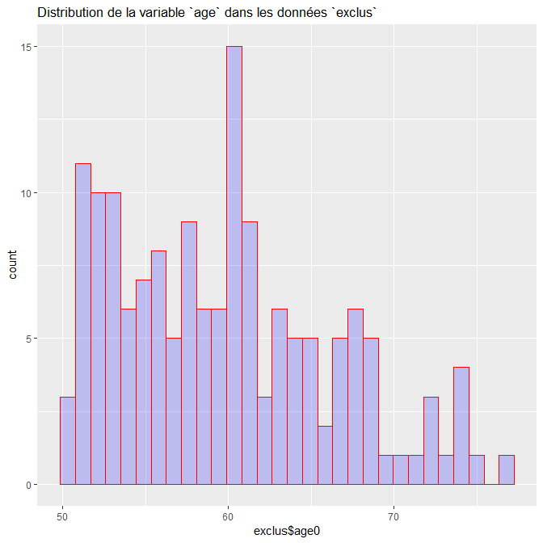
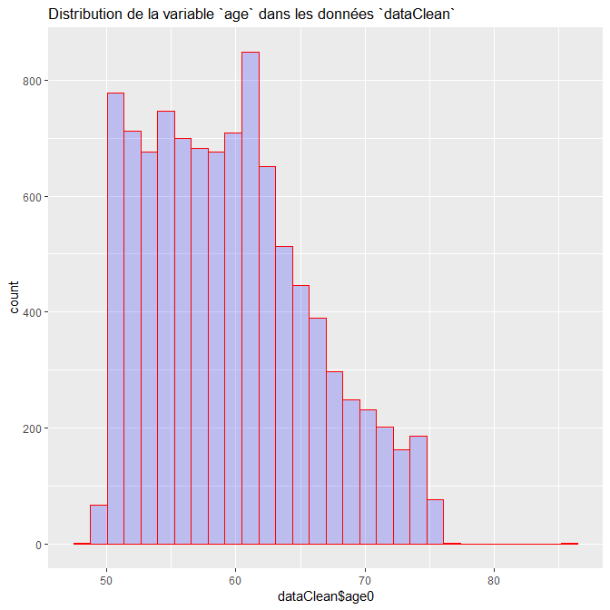
 | [12,] 1363
 | [13,] 1440
 | [14,] 1441
 | [15,] 1476
 | [16,] 1526
 | [17,] 1691
 | [18,] 1749
 | [19,] 1780
 | [20,] 1791
 | [21,] 1820
 | [22,] 1929
 | [23,] 1957
 | [24,] 2091
 | [25,] 2225
 | [26,] 2284
 | [27,] 2298
 | [28,] 2431
 | [29,] 2457
 | [30,] 2466
 | [31,] 2492
 | [32,] 2605
 | [33,] 2613
 | [34,] 2749
 | [35,] 3127
 | [36,] 3141
 | [37,] 3419
 | [38,] 3448
 | [39,] 3484
 | [40,] 3518 | Age | Colonne1 | Min | Q1 | Median | Mean | Q3 | Max
 | [41,] 3521 |  | Exclus | 50.05 | 54.32 | 59.66 | 59.76 | 64.23 | 76.57
 | [42,] 3523 |  | Non exclus | 48.53 | 54.47 | 59.11 | 59.62 | 63.65 | 86.24
 | [43,] 3549
 | [44,] 3560
 | [45,] 3565
 | [46,] 3568 | Seul exclus | 0 | 1 | NA | Total | seul data_no_NA |  | 0 | 1 | Total
 | [47,] 3613 |  | 76 | 37 | 42 | 155 |  |  | 7,361 | 2641 | 10,002
 | [48,] 3725 |  | 49.032258065 | 23.870967742 | 27.096774194 | 100 |  |  | 73.595280944 | 26.404719056 | 100
 | [49,] 3921
 | [50,] 4082
 | [51,] 4534 | CSP exclus | Niveau | Effectifs | Proportion |  | CSP data_no_NA |  | Niveaux | Effectifs | Proportion
 | [52,] 4601 |  | 1 | 42 | 27.096774194 |  |  |  | 1 | 4110 | 41.091781644
 | [53,] 4698 |  | 2 | 55 | 35.483870968 |  |  |  | 2 | 4042 | 40.411917616
 | [54,] 4876 |  | 3 | 13 | 8.3870967742 |  |  |  | 3 | 581 | 5.8088382324
 | [55,] 5029 |  | 4 | 4 | 2.5806451613 |  |  |  | 4 | 422 | 4.2191561688
 | [56,] 5112 |  | 5 | 11 | 7.0967741935 |  |  |  | 5 | 847 | 8.4683063387
 | [57,] 5154 |  | NA | 30 | 19.35483871 |  |  |  | Total | 10002 | 100
 | [58,] 5245 |  | Total | 155 | 100
 | [59,] 5255
 | [60,] 5271
 | [61,] 5367
 | [62,] 5514
 | [63,] 5531
 | [64,] 5633 | actpro exclus | 0 | 5 | 1 | NA | Total | actpro data_no_NA |  | 0 | 1 | 5 | Total
 | [65,] 5634 |  | 93 | 0 | 61 | 1 | 155 |  |  | 5792 | 4158 | 52 | 10002
 | [66,] 5833 |  | 60 | 0 | 39.35483871 | 0.64516129032 | 100 |  |  | 57.908418316 | 41.571685663 | 0.5198960208 | 100
 | [67,] 5993
 | [68,] 5998
 | [69,] 6050
 | [70,] 6379 | educ exclus | 0 | 1 | NA | Total |  | educ data_no_NA |  | 0 | 1 | Total
 | [71,] 6583 |  | 27 | 20 | 108 | 155 |  |  |  | 6,085 | 3917 | 10,002
 | [72,] 6856 |  | 17.419354839 | 12.903225806 | 69.677419355 | 100 |  |  |  |  |  | 0
 | [73,] 6860
 | [74,] 6879
 | [75,] 7087
 | [76,] 7089 | srh exclus | Niveau | Effectifs | Proportions |  | srh data_no_NA |  | Niveaux | Effectifs | Proportion
 | [77,] 7110 |  | 1 | 3 | 1.935483871 |  |  |  | 0 | 11 | 0.1099780044
 | [78,] 7237 |  | 2 | 2 | 1.2903225806 |  |  |  | 1 | 163 | 1.6296740652
 | [79,] 7359 |  | 3 | 0 | 0 |  |  |  | 2 | 28 | 0.2799440112
 | [80,] 7548 |  | 4 | 2 | 1.2903225806 |  |  |  | 3 | 85 | 0.84983003399
 | [81,] 7551 |  | 5 | 18 | 11.612903226 |  |  |  | 4 | 192 | 1.9196160768
 | [82,] 7951 |  | 6 | 8 | 5.1612903226 |  |  |  | 5 | 883 | 8.8282343531
 | [83,] 8006 |  | 7 | 21 | 13.548387097 |  |  |  | 6 | 820 | 8.1983603279
 | [84,] 8378 |  | 8 | 37 | 23.870967742 |  |  |  | 7 | 2154 | 21.535692861
 | [85,] 8380 |  | 9 | 23 | 14.838709677 |  |  |  | 8 | 3272 | 32.713457309
 | [86,] 8390 |  | 10 | 15 | 9.6774193548 |  |  |  | 9 | 1675 | 16.74665067
 | [87,] 8506 |  | NA | 26 | 16.774193548 |  |  |  | 10 | 719 | 7.1885622875
 | [88,] 8569 |  | Total | 155 | 100 |  |  |  | Total | 10002 | 100
 | [89,] 8583
 | [90,] 8608
 | [91,] 8610 | Gestion des outliers
 | [92,] 8611 | 1 outlier detecté : 86 ans
 | [93,] 8629 | numéro 1983 de data_no_NA
 | [94,] 8753 | numéro epp3 2011
 | [95,] 8777
- 155 sujets car données manquantes
 | [96,] 8891 | Organigramme
Outliers
 | [97,] 8971
10157 sujets à l'inclusion
mydata
10002 sujets retenus
data_no_NA
 | [98,] 8974
10001 sujets retenus
dataClean
 | [99,] 9000
 | [100,] 9065
 | [101,] 9188
 | [102,] 9251
 | [103,] 9274
 | [104,] 9322
 | [105,] 9324
 | [106,] 9334
 | [107,] 9353
 | [108,] 10131
 | [109,] 8602
 | [110,] 8622 | Les deux groupes ont -ils une structure similaire ? Avoir retiré les exclus des données change change la structure des données finales ou pas ?
 | [111,] 8929
 | [112,] 8978 |  | On va faire un test du khi² pour savoir si les groupes exclus et dataClean sont similaires.
 | [113,] 8990 |  | Pour cela on crée une un df = à dataClean en ajoutant une variable : la var groupe vaut 0 si le sujet a été exlus et 1 sinon.
 | [114,] 9011
 | [115,] 9379 |  | Les résulats sont dans khi_test,docx
 | [116,] 9499
 | [117,] 9533
 | [118,] 9714 |  | On utilise la fonction compareGrpupe pour faire les test
 | [119,] 3094 |  | (Pour le rapport de stage ecrire à la main les modeles maths !!)
 | [120,] 5265
 | [121,] 5363 |  | Les résultats sont dans le khi_test.docx
 | [122,] 5369 |  | Les pvaleurs nous permettent toutes de conclure que les deux populations sont semblables,
 | [123,] 5370 |  | Seule la varaiable srh/srh_score est un peu limite : 0,085
 | [124,] 5672
 | [125,] 5947
 | [126,] 6010 |  | On remarque que la variable age0 n'a pas été considérée comme normale.
 | [127,] 6286 |  | Le test de shapiro ne fonctionnant qu'avec moins de 5000 individus on ne peut se fier qu'au graphe :
 | [128,] 6383
 | [129,] 6417
 | [130,] 6818
 | [131,] 7947
 | [132,] 8609
 | [133,] 437
 | [134,] 862
 | [135,] 2376
 | [136,] 2615
 | [137,] 2763
 | [138,] 3472
 | [139,] 3651 |  |  |  |  |  |  |  |  |  |  |  | skewness
 | [140,] 4678
 | [141,] 4681
 | [142,] 4950
 | [143,] 5077
 | [144,] 5435
 | [145,] 6021
 | [146,] 6139
 | [147,] 6824
 | [148,] 8018
 | [149,] 8975
 | [150,] 9311
 | [151,] 9365
 | [152,] 9405
 | [153,] 9647
 | [154,] 9689
 | [155,] 9748

Analyse Descriptive

 | Lien srh et age |  |  |  |  |  | Lien srh_score et age

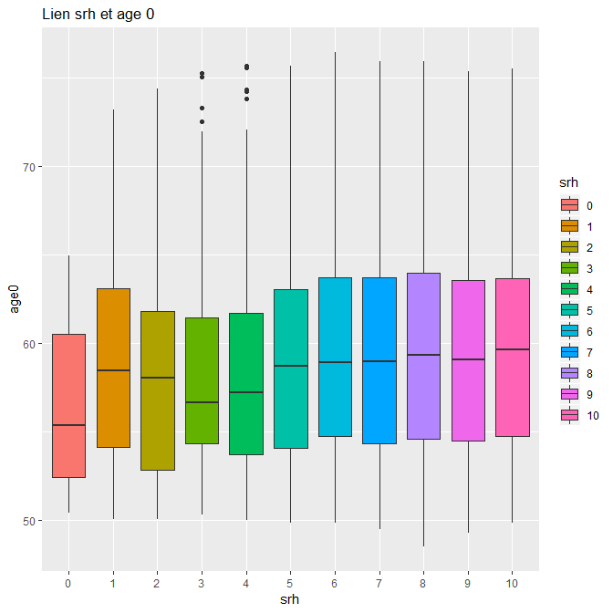

 |  |  |  |  |  |  |  |  |  |  |  |  |  | srh_score et actpro
 | Lien srh et actpro

 | Colonne1 | trav_eff | trav_plus_eff | jamais_trav_eff |  | 0 1 5 |  |  |  |  |  |  |  | Colonne1 | TRAVAIL | Colonne2 | TRAVAIL PLUS | Colonne3 | 5
 | 0 | 4 | 4 | 0 |  | 0 0.636363636 0.363636364 0.000000000 |  |  |  |  |  |  |  | 0 | 801 | 8.0091990801 | 551 | 5.5094490551 | 1
 | 1 | 7 | 53 | 1 |  | 1 0.668711656 0.325153374 0.006134969 |  |  |  |  |  |  |  | 1 | 4991 | 49.905009499 | 3606 | 36.056394361 | 4
 | 2 | 109 | 14 | 0 |  | 2 0.500000000 0.500000000 0.000000000
 | 3 | 14 | 34 | 1 |  | 3 0.588235294 0.400000000 0.011764706 |  |  |  |  |  |  |  | Pearson's Chi-squared test
 | 4 | 50 | 75 | 0 |  | 4 0.609375000 0.390625000 0.000000000
 | 5 | 117 | 371 | 8 |  | 5 0.570781427 0.420158550 0.009060023 |  |  |  |  |  |  |  | data: dataClean$actpro and dataClean$srh_score
 | 6 | 504 | 348 | 7 |  | 6 0.567073171 0.424390244 0.008536585 |  |  |  |  |  |  |  | X-squared = 2.0789, df = 2, p-value = 0.3537
 | 7 | 465 | 886 | 10 |  | 7 0.584029712 0.411327762 0.004642526
 | 8 | 1870 | 1390 | 12 |  | 8 0.571515892 0.424816626 0.003667482 |  |  |  |  |  |  |  | independance de srh_score et actpro
 | 9 | 992 | 671 | 11 |  | 9 0.592592593 0.400836320 0.006571087
 | 10 | 406 | 311 | 2 |  | 10 0.564673157 0.432545202 0.002781641
 |  |  |  | 52

 | Pearson's Chi-squared test

 | data: dataClean$srh and dataClean$actpro
 | X-squared = 20.123, df = 20, p-value = 0.4503 |  |  | ici on ne rejette pas H0 donc independance

 | rappel khi² : H0 = independance
 | si pv plus petite que 5% on rejette H0

 | srh et sexe |  |  |  |  |  | srh_score et sexe

 | Colonne1 | 0 | 1 |  |  |  | Colonne1 | 0 | 1
 | 0 | 7 | 4 |  |  |  | 0 | 636 | 726
 | 1 | 47 | 116 |  |  |  | 1 | 3268 | 5371
 | 2 | 9 | 19
 | 3 | 43 | 42 |  |  |  | Pearson's Chi-squared test with simulated p-value (based on 2000 replicates)
 | 4 | 87 | 105
 | 5 | 443 | 440 |  |  |  | data: dataClean$srh_score and dataClean$sexe
 | 6 | 403 | 417 |  |  |  | X-squared = 38.875, df = NA, p-value = 0.0004998 |  |  |  |  | il y a dépendance entre srh_score et sexe
 | 7 | 901 | 1253
 | 8 | 1159 | 2113
 | 9 | 568 | 1106
 | 10 | 237 | 482

 | Pearson's Chi-squared test with simulated p-value (based on 2000 replicates)

 | data: dataClean$srh and dataClean$sexe
 | X-squared = 154.15, df = NA, p-value = 0.0004998

 | srh et educ |  |  |  |  |  | srh_score et educ

 | Colonne1 | 0 | 1 |  |  |  | Colonne1 | 0 | 1
 | 0 | 9 | 2 |  |  |  | 0 | 950 | 412
 | 1 | 83 | 80 |  |  |  | 1 | 5135 | 3504
 | 2 | 21 | 7
 | 3 | 64 | 21 |  |  |  | Pearson's Chi-squared test with simulated p-value (based on 2000 replicates)
 | 4 | 136 | 56
 | 5 | 637 | 246 |  |  |  | data: dataClean$srh_score and dataClean$educ
 | 6 | 562 | 258 |  |  |  | X-squared = 52.499, df = NA, p-value = 0.0004998 |  |  |  | il y a une dependance entre srh_score et educ
 | 7 | 1326 | 828
 | 8 | 1923 | 1349
 | 9 | 914 | 760
 | 10 | 410 | 309

 | Pearson's Chi-squared test with simulated p-value (based on 2000 replicates)

 | data: dataClean$srh and dataClean$educ
 | X-squared = 132.44, df = NA, p-value = 0.0004998 |  |  | il y a une dependance entre srh et educ

 | srh et csp |  |  |  |  |  |  | srh_score et csp

 | Colonne1 | 1 | 2 | 3 | 4 | 5 |  | Colonne1 | 1 | 2 | 3 | 4 | 5
 | 0 | 2 | 6 | 0 | 1 | 2 |  | 0 | 421 | 589 | 119 | 82 | 151
 | 1 | 85 | 55 | 7 | 5 | 11 |  | 1 | 3688 | 3453 | 462 | 340 | 696
 | 2 | 6 | 7 | 4 | 1 | 10
 | 3 | 24 | 29 | 9 | 9 | 14 |  | Pearson's Chi-squared test with simulated p-value (based on 2000 replicates)
 | 4 | 53 | 80 | 21 | 12 | 26
 | 5 | 251 | 412 | 78 | 54 | 88 |  | data: dataClean$srh_score and dataClean$csp
 | 6 | 241 | 400 | 50 | 47 | 82 |  | X-squared = 90.997, df = NA, p-value = 0.0004998 |  |  |  | il y a une dependance entre srh_score et csp
 | 7 | 871 | 895 | 125 | 88 | 175
 | 8 | 1441 | 1274 | 183 | 119 | 255
 | 9 | 801 | 626 | 69 | 57 | 121
 | 10 | 334 | 258 | 35 | 29 | 63

 | Pearson's Chi-squared test with simulated p-value (based on 2000 replicates)

 | data: dataClean$srh and dataClean$csp
 | X-squared = 268.23, df = NA, p-value = 0.0004998 |  |  | il y a une dependance entre srh et csp

 | srh et seul |  |  |  |  |  |  | srh_score et seul

 | Colonne1 | 0 | 1 |  |  |  | Colonne1 | 0 | 1
 | 0 | 8 | 3 |  |  |  | 0 | 921 | 441
 | 1 | 123 | 40 |  |  |  | 1 | 6440 | 2199
 | 2 | 14 | 14
 | 3 | 59 | 26 |  |  |  | Pearson's Chi-squared test with simulated p-value (based on 2000 replicates)
 | 4 | 120 | 72
 | 5 | 597 | 286 |  |  |  | data: dataClean$srh_score and dataClean$seul
 | 6 | 578 | 242 |  |  |  | X-squared = 29.035, df = NA, p-value = 0.0004998 |  |  |  | il y a une dependance entre srh_score et seul
 | 7 | 1535 | 619
 | 8 | 2479 | 793
 | 9 | 1290 | 384
 | 10 | 558 | 161

 | Pearson's Chi-squared test with simulated p-value (based on 2000 replicates)

 | data: dataClean$srh and dataClean$seul
 | X-squared = 71.863, df = NA, p-value = 0.0004998 |  |  | il y a une dependance entre srh et seul

